方法
数据描述性分析：商品浏览数据分析
【任务要求】
计算每个商品的平均停留时间，并进行对比
通过分析商品的平均停留时长，判断哪款产品需要进行时长优化

【知识要点】
推广效果：商品平均停留时间，平均停留时长是指访客浏览某一页面时所花费的平均时长，
页面的停留时长=进入下一个页面的时间-进入本页面的时间。一般来说，达到12秒以上较好

【重要技能点】
正确插入数据透视表
修改值字段设置，求出平均值
第一步：创建数据透视表
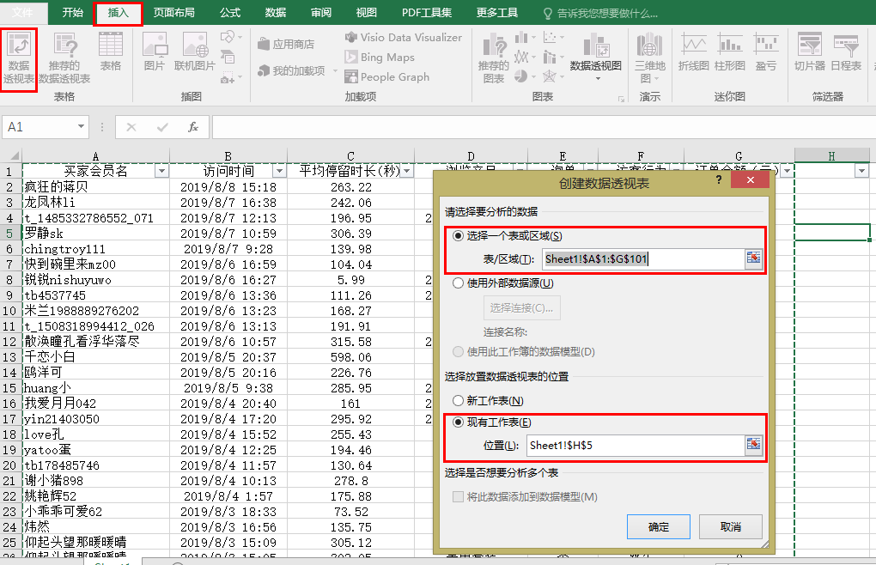
1、打开数据表格，在【插入】中找到【数据透视表】，点击添加；

2、在【创建数据透视表】--【选择一个表或区域】中选择表格中所有数据；

3、在【选择放置数据透视表的位置】下选择【现有工作表】，点击现有工作表中任一【空白】处，确认添加。

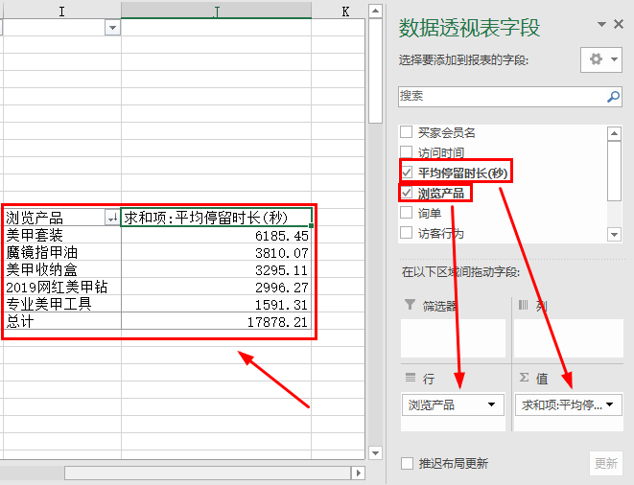

4、将【浏览产品】拖动至【列】，将【平均停留时长】拖动至【值】，得到如图所示的表格；

第二步：值字段设置【平均值】
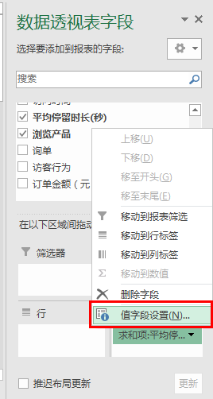
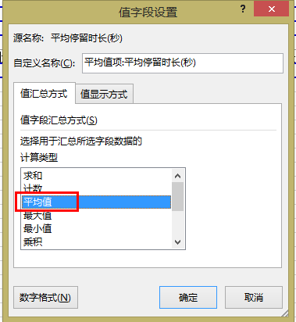

5、点击【值】，选择【值字段设置】，计算类型选择【平均值】，点击确认；

第三步：排序
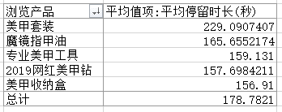

【分析结论】
数据对比分析可知，美甲收纳盒、2019网红美甲钻、专业美甲工具三个产品的平均停留时长都少于160s，所以需要先从这三款产品开始进行优化。

